데이터 정리1
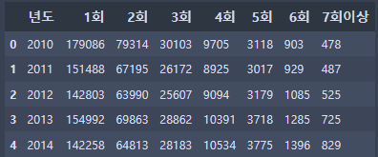
데이터 파일명 | data.head | 데이터 간단 설명 | feature
경찰청_연도별 음주운전 재범자 단속 실적 현황_20221231.csv |  | 2010년부터 2022년까지 연도별 음주운전 단속 실적의 데이터가 기록된 파일. 1회부터 6회, 그 이상은 7회 이상으로 구분지었다. | 1회 | 음주운전 초범
 |  |  | 2회~7회 이상 | 음주운전 재범 및 그 횟수

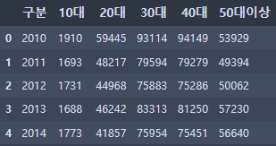
경찰청_연령별 음주운전 적발기록 현황_20210326.csv |  | 2010년부터 2020년까지 음주운전을 적발당한 사람들의 연령 데이터가 기록된 파일. 10대부터 40대, 그 이상은 50대 이상으로 구분지었다. | 구분 | 연도
 |  |  | 10대~40대 | 해당 연령층
 |  |  | 50대 이상 | 50세 이상의 연령층

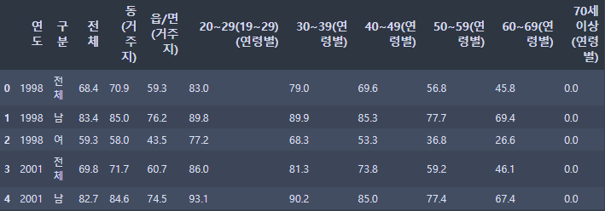
19세 이상 성인의 연간 음주율.xls |  | 1998년부터 2020년까지 성인의 연간 음주율을 조사한 데이터이다. 하지만, 조사 결과가 연속되지 않고 년도를 건너뛴 경우도 있다. 따라서 아래 kosis 데이터로 대체한다. | 연도 | 연도
 |  |  | 구분 | 전체, 남,여
 |  |  | 전체 | 전체 평균

현재_음주율_20230504154439.csv | data.head() 결과 | 2010년부터 2021년 8월까지 음주율 데이터 파일이다. 년도별, 월별로 구분되어 기록되어있다. | 응답자 특성별(1) | 전체, 학년별, 학교급별, 지역별
 |  |  | 응답자 특성별(2) | 중1~고3, 중학교, 고등학교, 광역시 및 도

 |  |  | 분석대상자수(명) | 이 세가지 feature로 전체, 남, 녀에 대해 기록되어있다.
 |  |  | 음주율(%)
 |  |  | 표준오차
19세 이상 성인의 연간 음주운전 경험률.xls |  | 2001, 2005, 그리고 2007년부터 2020년까지의 음주운전 경험률을 조사한 데이터 자료 파일이다. 2007년부터는 매년 조사가 되어있다. | 연도 | 2001, 2005, 2007~2020년
 |  |  | 전체 | 전 연령 및 성별의 음주경험 평균
 |  |  | 남, 여 | 성별 평균
 |  |  | (연령별) | 연령별로 조사된 음주운전 경험률

전국교통사고다발지역표준데이터.csv |  | 경찰청과 도로교통공단에서 관리하는 교통사고다발지역(교통사고가 밀집되어 발생한 곳(사고다발지역)의 폴리곤 정보 | 사고지역관리
 |  |  | 사고연도
 |  |  | 사고유형구분 | 보행노인, 자전거, 스쿨존어린이 등 교통사고 상대를 유형별로 구분
 |  |  | 위치코드
 |  |  | 사고다발지역 | 시/도, 시/군/구 정보
 |  |  | 사고지역위치 | 시/도, 시/군/구, 동/읍/면 정보 및 상세 위치
 |  |  | 이후 feature | 사고건수 사상자수 사망자수 중상자수 경상자수 부상신고자수 위도 경도 사고다발지역 데이터기준일자 제공기관코드 제공기관명
음주운전 교통사고 발생건수, 부상자수, 사망자수.xls | https://www.khepi.or.kr/acs/acsStat/result?menuId=-&tableGubun=DATA010401 | 음주운전 교통사고 발생건수, 부상자수, 사망자수를 같은 해 음주 발생건수, 음주 사망자수, 음주 부상자수와 비교해 분석한 통계자료 | feature | 연도
 |  |  |  | 총 발생건수
 |  |  |  | 총 사망자
 |  |  |  | 총 부상자
 |  |  |  | 음주 발생건수
 |  |  |  | 음주 발생건수 점유율
 |  |  |  | 음주 사망자수
 |  |  |  | 음주 사망자수 점유율
 |  |  |  | 음주 부상자수
 |  |  |  | 음주 부상자수 점유율
음주운전 사고 다발 지역 현황 |  | 음주운전 사고다발지역 및 해당 지역에서의 사상자 데이터 | feature | 사고다발지FID
 |  |  |  | 사고다발지ID
 |  |  |  | 법정동코드
 |  |  |  | 지점코드
 |  |  |  | 시도시군구명
 |  |  |  | 지점명: 시/도, 시/군/구, 동/읍/면 정보 및 상세 위치
 |  |  |  | 발생건수
 |  |  |  | 사상자수
 |  |  |  | 사망자수
 |  |  |  | 중상자수
 |  |  |  | 경상자수
 |  |  |  | 부상신고자수
 |  |  |  | 경도
 |  |  |  | 위도
 |  |  |  | 다발지역폴리곤
KOTI 교통사고 제로화 브리프 2 | ➔ 음주운전 교통사고가 사회/경제적으로 미치는 영향에 대한 보고서 (p15부터) ➔ 음주운전 가해자 및 피해자를 대상으로 조사 ➔ 피해자 조사 항목: 피해자의 부상 정도, 가해자의 처벌, 총 피해액, 금전적 보상액, 개인 월 소득 변화, 직장 변화, 가족관계 변화, 사회적 모임 참여 횟수 변화, 가해자의 사과 방식 ➔ 가해자 조사 항목: 사고의 과실률, 음주운전 적발 횟수, 사고로 인한 치료, 사고로 인한 지출금액, 개인 월 소득 변화, 직장 변화, 가족관계 변화, 피해자에 대한 사과방식, 가해자의 사과 방식 ➔ 주요 결과: 피해자는 신체, 경제, 사회 전반적으로 큰 피해를 입는 반면, 가해자는 주로 경제적인 손실만을 입음

자동차 또는 오토바이 운전자의 연간 음주운전 경험률 추이 | ➔ 2021년 음주운전 경험 비율 통계 ➔ 연령별/거주지역별/소득수준별로 나누고 있으며 성별을 기준으로도 분석되어 있음

요일별 음주운전사고 발생건수 및 구성비.csv | 1991~2020년까지 한 해에 일어난 음주운전 사고 중 에서 어떤 요일에 사고가 많이 일어나는지 발생 횟수와 비율을 보여주는 데이터
시간대별 음주운전사고 발생건수 및 구성비* | 2005~2020년까지 한 해 동안 발생한 음주운전 사고 중 하루 24시간에서 2시간단위로 언제 사고가 많이 일어나는지 보여주는 건수와 비율을 보여주는 데이터
면허취득경과년수별 음주운전사고 발생건수 및 구성비* | 2005~2014년까지 한 해에 일어난 음주운전 사고 중 에서 면허 취득 후 몇년 차에 사고를 많이 내는지 건수와 그 비율을 보여주는 데이터 |  | 소계(5년미만): 1년 미만부터, 4~5년까지의 데이터를 합친 데이터

도로교통공단_일별 시도별 음주운전 교통사고 현황_20171231* | 2013~2017년까지 시도별 하루에 일어난 음주운전 사고 건수와 사망자수,부상자수를 보여주는 데이터 |  | 발생건수: 하루에 발생한 음주운전 사고 수
 |  |  | 사망자수: 하루에 음주운전으로 인한 사망자 수
 |  |  | 부상자수: 하루에 음주운전으로 인한 부상자 수
*도로교통공단_음주운전 및 무면허 관련 교통사고 현황_20171130* | 1.음주운전o 무면허x, 2015~2017년까지 교통사고 사상자를 보여주는 데이터 (기타불명은 제외) |  | "사망" 이란 교통사고 발생시로부터 30일이내에 사망한 경우.(99년까지는 72시간 이내)
 | 2.음주운전x 무면허o, 2015~2017년까지 교통사고 사상자를 보여주는 데이터
 | 3.음주운전o 무면허o, 2015~2017년까지 교통사고 사상자를 보여주는 데이터 |  | "중상" 이란 교통사고로 인하여 3주 이상의 치료를 요하는 부상을 입은 경우.

 |  |  | "경상" 이란 교통사고로 인하여 5일 이상 3주 미만의 치료를 요하는 부상을 입은 경우.

 |  |  | "부상신고" 란 교통사고로 인하여 5일 미만의 치료를 요하는 부상을 입은 경우.(부상신고자수)

데이터 정리2
음주운전 관련 데이터 자료조사

- 파란색 문구 : 중복 컬럼 - 빨간색 문구 : 특정 자료 내 구분 설명
파일명 | 부문별 음주운전 교통사고 | 가해운전자 음주정보별 주야별 교통사고 통계 | 연령층별 월별 교통사고 통계 | 음주운전 적발 기록 현황 | 음주운전 시간대별 단속 통계
제공기관 | 도로교통공단 | 도로교통공단 | 도로교통공단 | 경찰청 | 경찰청
자료 기준 | 2021-11-08 | 2022-07-19 | 2022-07-19 | 2022-08-23 | 2020-11-20
링크 | https://www.data.go.kr/data/15094170/fileData.do | https://www.data.go.kr/data/15070204/fileData.do | https://www.data.go.kr/data/15070199/fileData.do | https://www.data.go.kr/data/15043308/fileData.do | https://www.data.go.kr/data/15073648/fileData.do
columns name | - 지역 : 시도/시군구 - 발생건수 - 사망자수 - 부상자수 - 중상 - 경상 - 부상신고 | - 가해자음주정도 : 0.030~0.35%(총 15행) / 측정불응 - 주야 - 사고건수 - 사망자수 - 중상자수 - 경상자수 - 부상신고자수 | - 가해자연령층 : 20세이하~65세이상(총 7개 구분) / 불명 - 발생월 - 사고건수 - 사망자수 - 중상자수 - 경상자수 - 부상신고자수 | - 성별 : 남자/여자 - 적발횟수 : 1~2회 - 나이 - 알콜농도 - 측정일시 : 2022-07-01 ~ 2022-07-31(한달) - 관할경찰서 : 전국 | - 행 : 기간(2020-01~2020-10) - 열 : 단속 시간
설명 | *부문별 음주운전 교통사고(2018) 포함내용 - 시도, 시군구, 발생건수,사망자수, 부상자수, 중상, 경상, 부상신고 | *주간:06~18시 / 야간:18~06시 - 음주운전 사고에 대해서 가해운전자 음주정도별, 주야별 교통사고 통계 - 경찰에서 조사, 처리한 교총사고에 대한 통계 정보로 인적 피해가 있는 사고만 집계 됨 - 교통사고분석시스템(http://taas.koroad.or.kr)의 데이터를 바탕으로 함 | - 가해운전자 연령층별, 월별 교통사고 통계 - 경찰에서 조사, 처리한 교통사고에 대한 통계 정보로 인적 피해가 있는 사고만 집계 됨 - 교통사고분석시스템(http://taas.koroad.or.kr)의 데이터를 바탕으로 함 | - 음주운전 적발 기록을 통한 음주예방 자료 활용 - 제공 자료 : 성별, 적발횟수, 나이, 알콜농도, 측정일시, 관할경찰서 *주기성 과거 데이터 17건(링크 하단 위치) | - 음주운전 시간대별 단속 통계
추가 자료 | - | 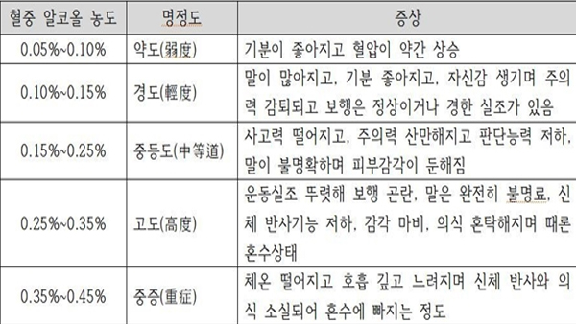 *출처(http://wiki.hash.kr/index.php/%ED%98%88%EC%A4%91%EC%95%8C%EC%BD%9C%EB%86%8D%EB%8F%84) | 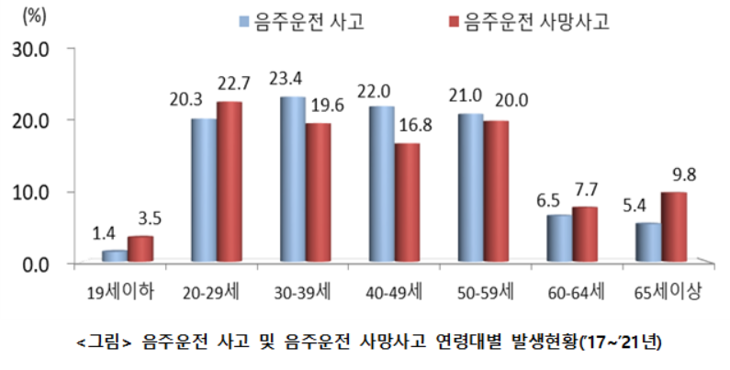 - 음주운전 교통사고 최고 발생 연령층 : 30대 - 음주운전 교통사고 최다 시간 : 금요일 22-24시 - 아래 교통AI빅데이터융합센터 '음주운전 교통사고 빅데이터 분석' *출처(https://www.koroad.or.kr/main/board/6/7272/board_view.do) | - |  - 관련 뉴스 : '대낮 음주운전 사고 41% 넘었다. 경찰, '주‧야간 불문' 집중단속 *출처 (https://biz.newdaily.co.kr/site/data/html/2023/04/14/2023041400109.html)

